Hoja3
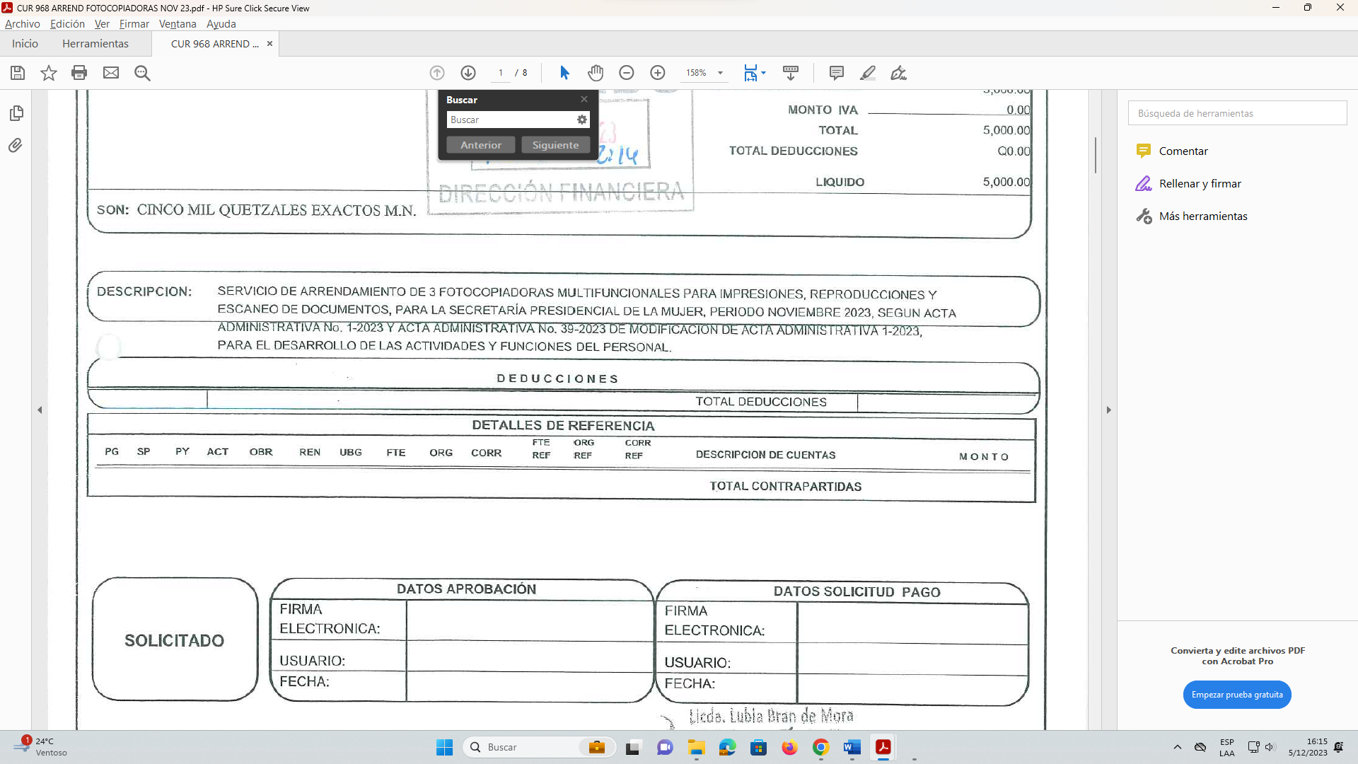

Y ACTA ADMINISTRATIVA No. 39-2023 DE MODIFICACION DE ACTA ADMINISTRATIVA 1-2023, PARA EL DESARROLLO DE LAS ACTIVIDADES Y FUNCIONES DEL PERSONAL.

